Kesimpulan Awal
1. PHK terutama terlihat sebagai fenomena pasar kerja formal
Indikator | Arah korelasi | R-squared | Kesimpulan awal
Jumlah penduduk bekerja | + | 0.44 | PHK tercatat cenderung lebih terkonsentrasi pada wilayah dengan struktur pasar kerja yang relatif formal dan basis pekerja penerima upah yang lebih besar.
Buruh/karyawan/pegawai | + | 0.53
% Pekerja Formal | + | 0.09
Proporsi Lapangan Kerja Informal Sektor Non-Pertanian | - | 0.02
Proporsi Lapangan Kerja Informal | - | 0.07
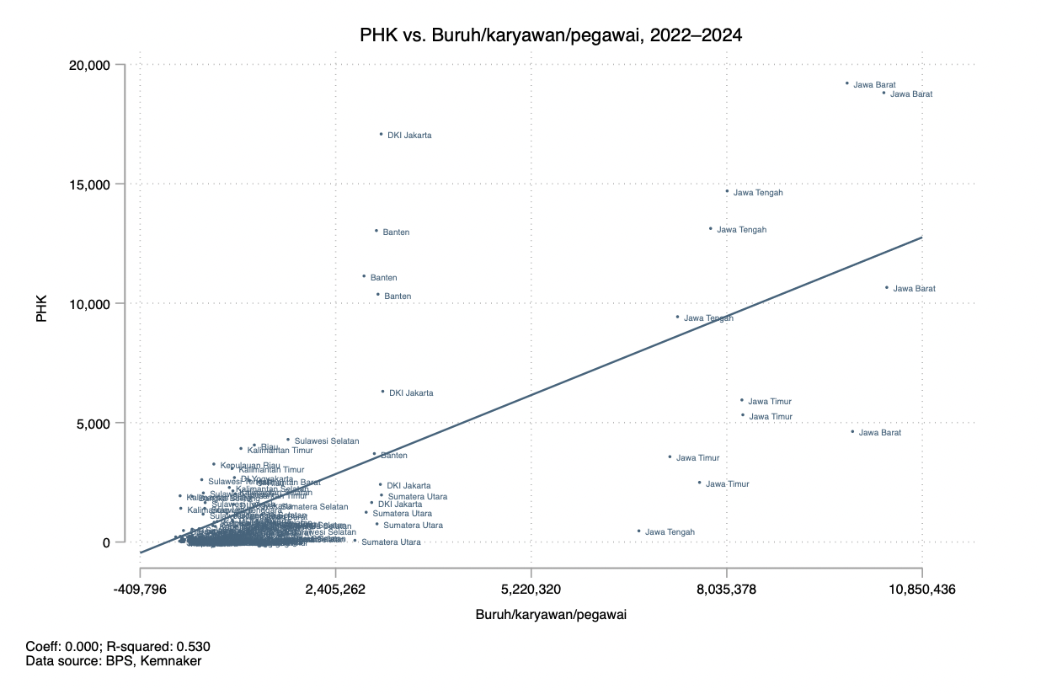
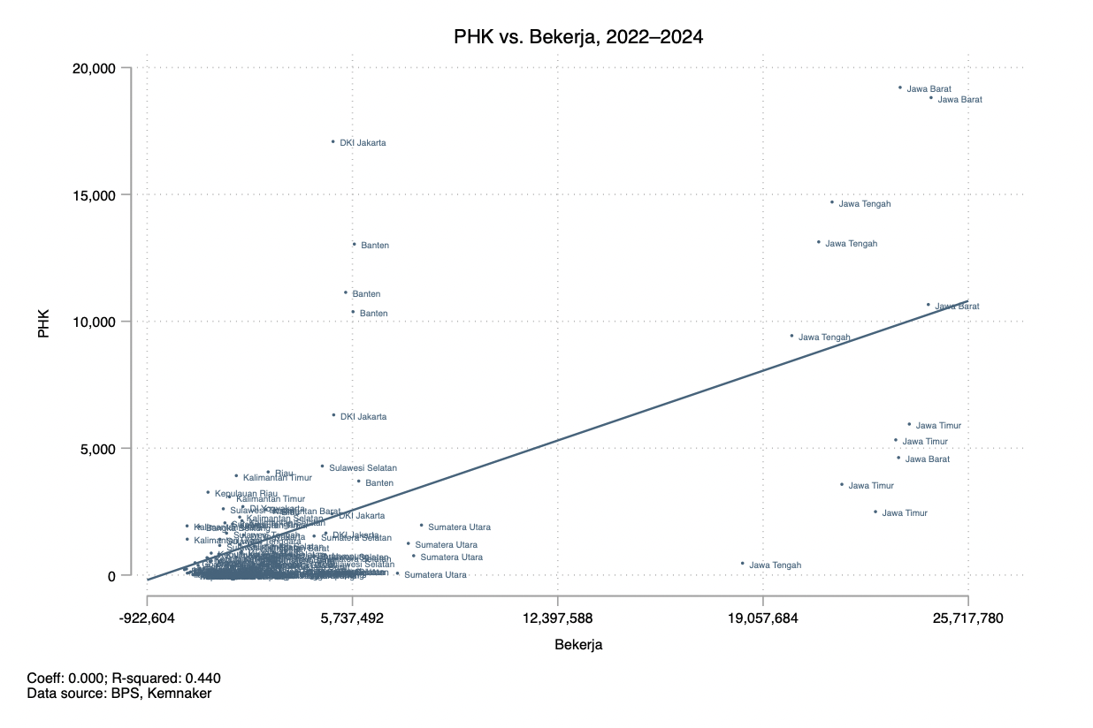

2. PHK mengikuti skala industri
Indikator | Arah korelasi | R-squared | Kesimpulan awal
Jumlah perusahaan industri sedang dan besar | + | 0.53–0.65 | PHK saat ini tercatat banyak muncul di wilayah dengan ekosistem industri yang besar: Lebih banyak perusahaan industri → lebih banyak pekerja industri → lebih besar exposure terhadap shock usaha → jumlah PHK tercatat lebih tinggi
Tenaga kerja industri sedang dan besar | + | 0.54-0.65
Pengeluaran untuk pekerja | + | 0.63
Biaya input | + | 0.55
Nilai output | + | 0.59
Nilai tambah | + | 0.62
Jumlah perusahaan PMDN | + | 0.47
Jumlah perusahaan PMA | + | 0.64
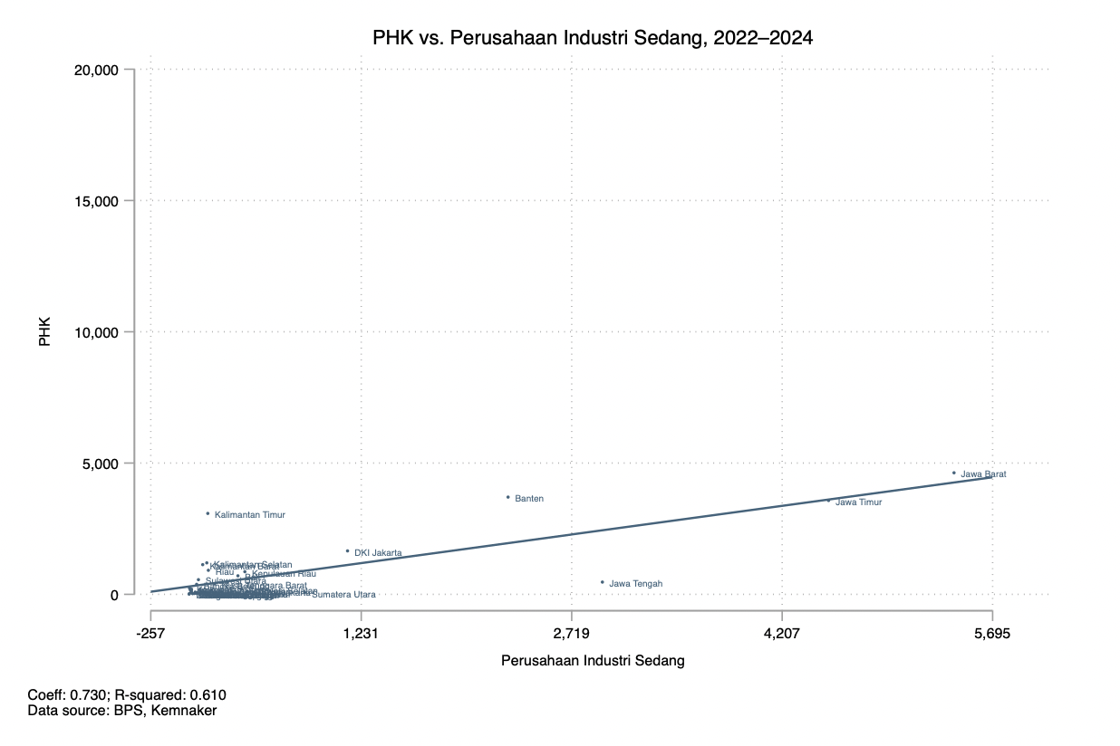


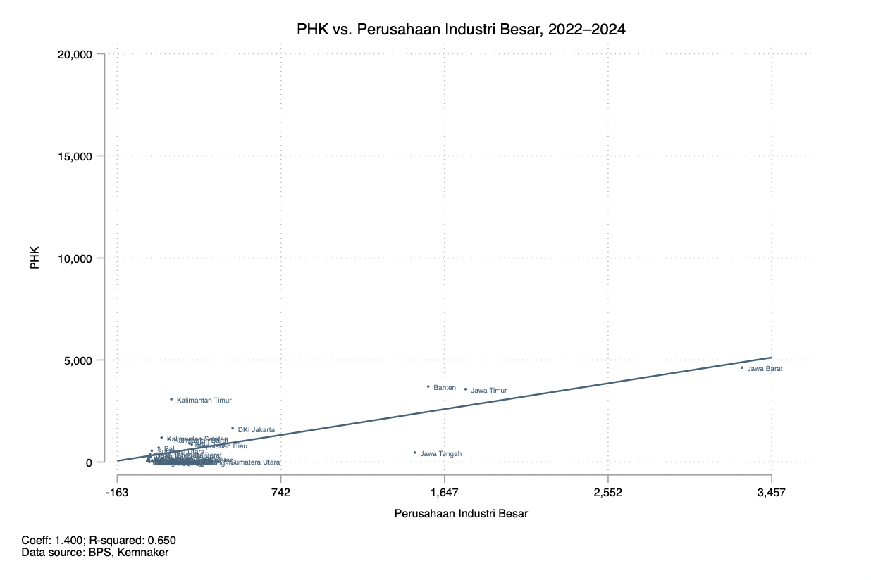


3. Tekanan pasar kerja
Indikator | Arah korelasi | R-squared | Kesimpulan awal
% Pekerja Formal | + | 0.09 | Tekanan pasar kerja tidak selalu muncul dalam bentuk kehilangan pekerjaan secara eksplisit. Di wilayah dengan pasar kerja formal, tekanan lebih mudah terlihat sebagai PHK. Di wilayah dengan pasar kerja informal, penyesuaian dapat terjadi tanpa pekerja sepenuhnya keluar dari pekerjaan.
Proporsi Lapangan Kerja Informal | - | 0.07
Penduduk Bekerja Setengah Penganggur | + | 0.42
% Setengah Pengangguran | - | 0.05
TPT | + | 0.15
TPT Laki-laki | + | 0.2

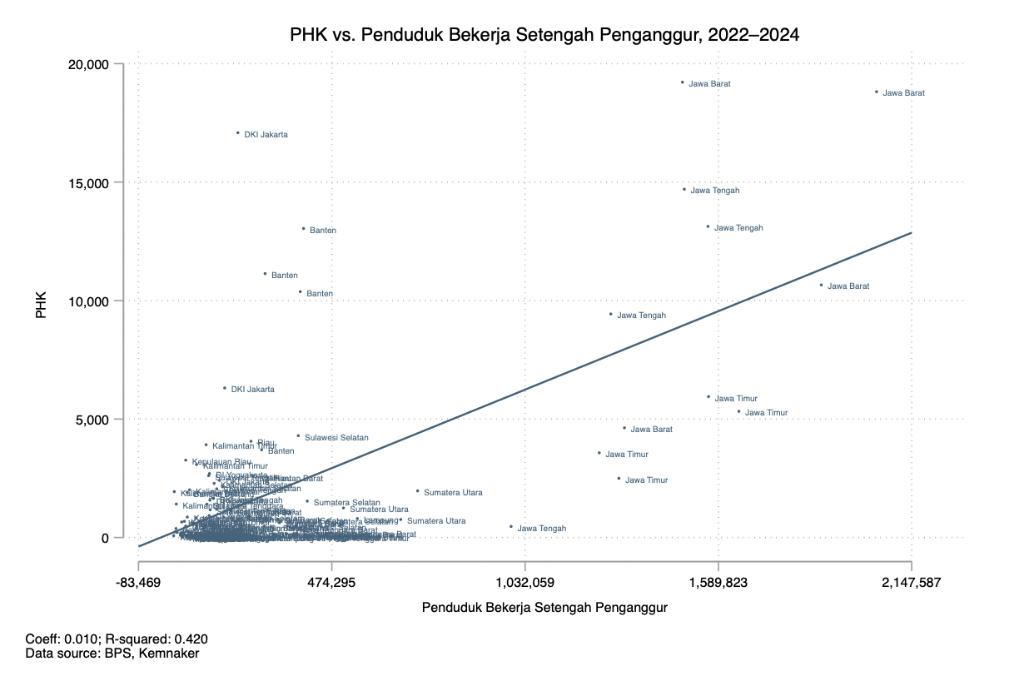

4. Pencari kerja, lowongan kerja, dll
Indikator | Arah korelasi | R-squared | Kesimpulan awal
Pencari Kerja Terdaftar - Jumlah | + | 0.5 | Angka PHK tinggi → lebih banyak orang mencari pekerjaan baru → jumlah pencari kerja terdaftar meningkat
Lowongan Kerja Terdaftar - Jumlah | + | 0.45
Penempatan/Pemenuhan Tenaga Kerja - Jumlah | + | 0.58
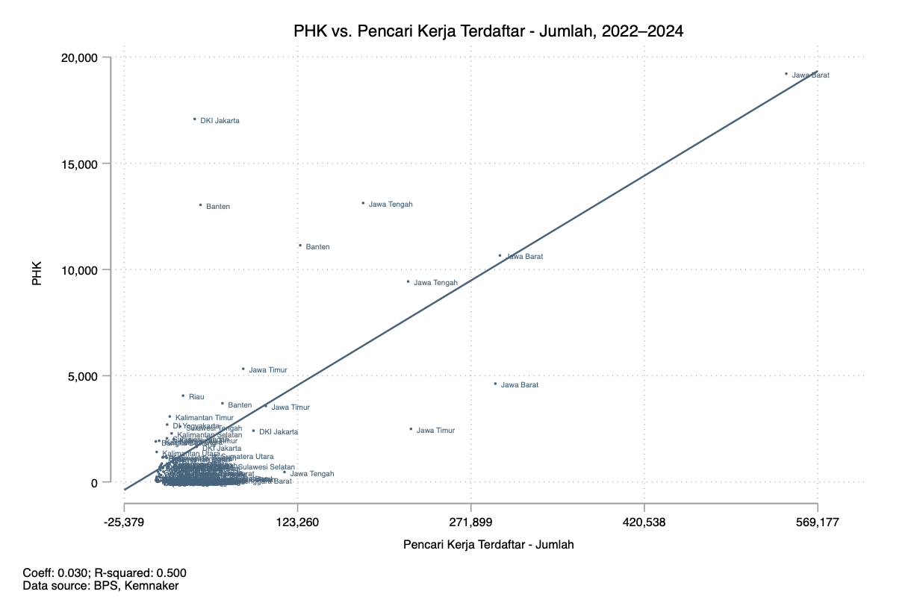
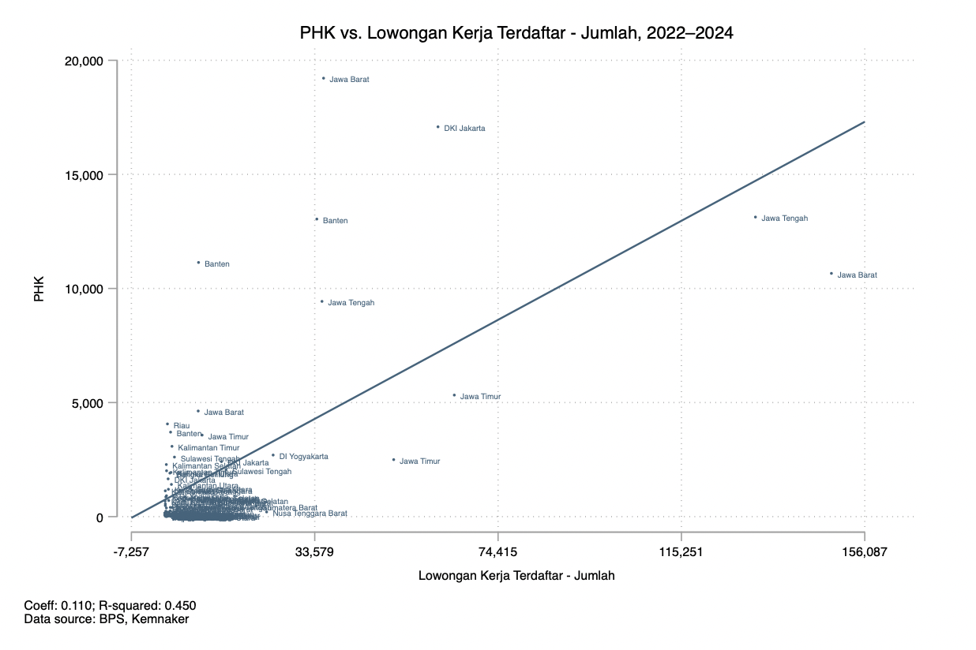

5. Data BPJS sebagai alternatif indikator PHK
Indikator | Arah korelasi | R-squared
BPJSTK - Peserta Aktif PU | + | 0.57
BPJSTK - Peserta Aktif BPU | + | 0.59
BPJSTK - PHK | + | 0.61
BPJSTK - JHT PHK | + | 0.17
BPJSTK - JKP PHK | + | 0.81

